상품제안서
[써모스] 보온보냉 테이블 포트 1000ml TTB-1000K | 상품코드: F28192

 |  |  |  |  |  |  | 02-412-0044 | www.easy1.co.kr
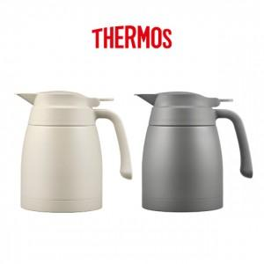

【상세/제작정보】

【인쇄/포장옵션】 | 실크, 레이저 / 포장지포장

【공급단가】 | 수량 | 100~ | 300~ | 500~ | 1,000~ | 3,000~
*VAT별도 | 단가 | 33,000원 | 32,450원 | 31,620원 | 31,070원 | 30,250원

【상품 URL】 | https://dev.easy1.co.kr:443/src/goods_detail.php?gdno=28192

